マクロを有効にする方法
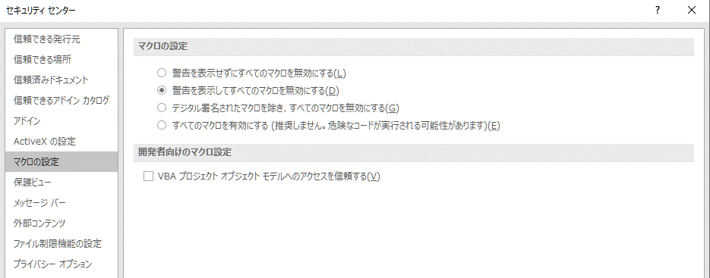
マクロを有効にする方法について

 |  | ここで説明するExcelバージョンは Excel 2016 です。
 |  | 他のExcelバージョンにつきましては、参考としてください。

 | 1. セキュリティに関する通知がでた場合

 |  | 下図のダイアログがでた場合、「マクロを有効にする(E)」ボタンをクリックしてください。

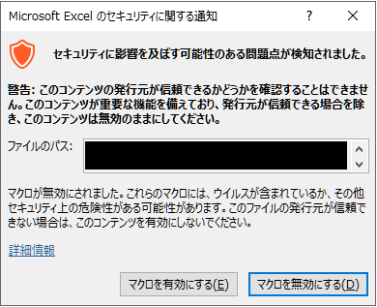

 | 2. セキュリティの警告がでた場合

 |  | (1) 下図の黄色い帯がでた場合、「コンテンツの有効化」ボタンをクリックしてください。

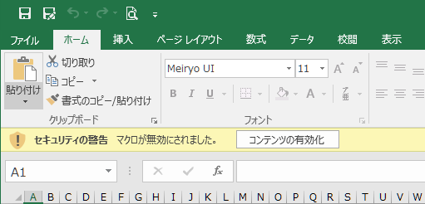

 |  | (2) 「コンテンツの有効化」ボタンをクリックすると、下図のダイアログが表示されますので、「はい(Y)」をクリックしてください。

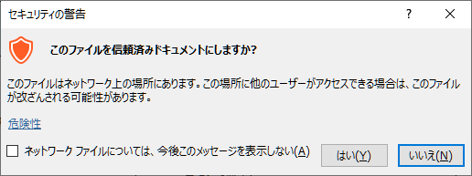

 | 3. Excelのオプションでマクロを有効にする方法

 |  | 「ファイル」タブの「オプション」を選択してください。

 |  | Excelのオプション画面から「セキュリティセンター」を選択し、「セキュリティセンターの設定(T)」ボタンをクリックしてください。

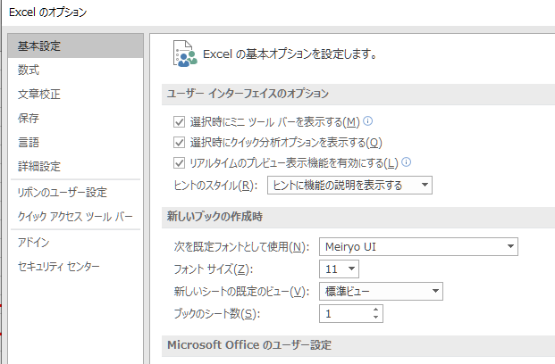

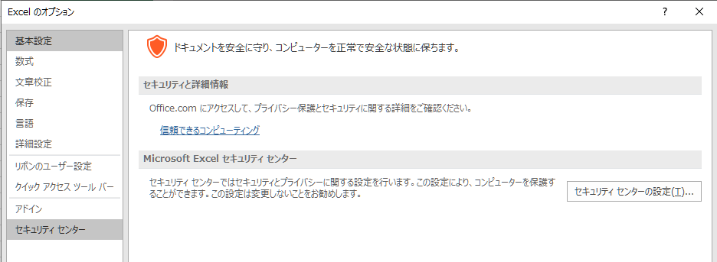

 |  | Excelのオプション画面から「マクロの設定」選択してください。

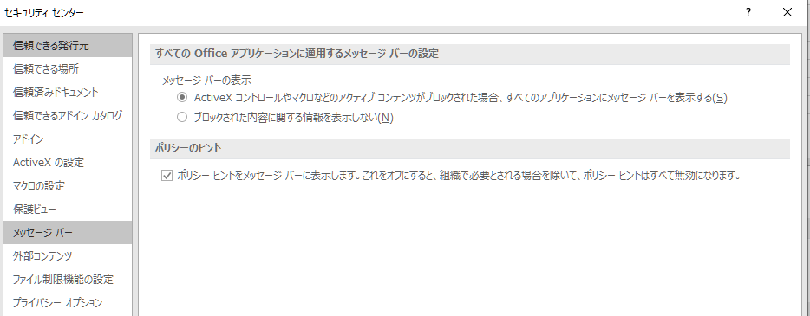

 |  | 「警告を表示せずにすべてのマクロを無効にする(L)」以外を選択してください。

